-1-
１ 出生
（１） 出生数・率
本県の令和５年の出生数は9,868人で，令和４年の10,540人より672人減少し，出生率は6.4であった。 また，１人の女性が一生に生む子どもの数を表すといわれる合計特殊出生率は，令和５年は1.5となっている。

図１ 出生率の年次推移

 |  |  |  |  |  |  |  | 広島県
 |  |  |  |  |  |  |  | 熊本県

 | 年 次 | 昭25 | 30 | 35 | 40 | 45 | 50 | 55 | 60 | 平２ | ７ | 12 | 17 | 22 | 27 | 28 | 29 | 30 | 令元 | 令２ | 令３ | 令４ | 令５
 | 鹿児島県 | 30.5 | 24.5 | 19.3 | 15.8 | 14.1 | 14.2 | 13.8 | 12.8 | 10.5 | 9.3 | 9.1 | 8.5 | 8.9 | 8.6 | 8.4 | 8.2 | 8.1 | 7.5 | 7.4 | 7.4 | 6.8 | 6.4
 | 全 国 | 28.1 | 19.4 | 17.2 | 18.6 | 18.8 | 17.1 | 13.6 | 11.9 | 10.0 | 9.6 | 9.5 | 8.4 | 8.5 | 8.0 | 7.8 | 7.6 | 7.4 | 7.0 | 6.8 | 6.6 | 6.3 | 6.0

図２ 合計特殊出生率の年次推移

 | 年 次 | 大14 | 昭５ | 25 | 35 | 40 | 45 | 50 | 55 | 60 | 平２ | 7 | 12 | 17 | 22 | 27 | 28 | 29 | 30 | 令元 | 令２ | 令３ | 令４ | 令５
 | 鹿児島県 | 5.3 | 5.0 | 4.1 | 2.6 | 2.4 | 2.2 | 2.1 | 2.0 | 1.9 | 1.7 | 1.6 | 1.6 | 1.5 | 1.6 | 1.7 | 1.7 | 1.7 | 1.7 | 1.6 | 1.6 | 1.7 | 1.5 | 1.5
 | 全 国 | 5.1 | 4.7 | 3.6 | 2.0 | 2.1 | 2.1 | 1.9 | 1.8 | 1.8 | 1.5 | 1.4 | 1.4 | 1.3 | 1.4 | 1.5 | 1.4 | 1.4 | 1.4 | 1.4 | 1.3 | 1.3 | 1.3 | 1.2

-2-
図３ 出生数と合計特殊出生率の年次推移（本県）

年 次 | 昭25 | 35 | 40 | 45 | 50 | 55 | 60 | 平２ | 7 | 12 | 17 | 22 | 27 | 28 | 29 | 30 | 令元 | 令２ | 令３ | 令４ | 令５
出生数 | 55,038 | 37,821 | 29,243 | 24,311 | 24,521 | 24,540 | 23,375 | 18,892 | 16,649 | 16,272 | 14,834 | 15,124 | 14,125 | 13,688 | 13,209 | 12,956 | 11,977 | 11,638 | 11,618 | 10,540 | 9,868
合計特殊 出生率 | 4.2 | 2.7 | 2.4 | 2.2 | 2.1 | 2.0 | 1.9 | 1.7 | 1.6 | 1.6 | 1.5 | 1.6 | 1.7 | 1.7 | 1.7 | 1.7 | 1.6 | 1.6 | 1.7 | 1.5 | 1.5

図４ 令和5年保健所別出生率

保健所 |  | 鹿児島市 | 指宿 | 加世田 | 伊集院 | 川薩 | 出水 | 大口 | 姶良 | 志布志 | 鹿屋 | 西之表 | 屋久島 | 名瀬 | 徳之島 | 県
出生数 |  | 4,085 | 188 | 347 | 363 | 718 | 456 | 104 | 1,466 | 371 | 968 | 122 | 40 | 391 | 249 | 9,868
出生率 |  | 7.0 | 5.1 | 4.3 | 4.9 | 6.6 | 5.9 | 4.6 | 7.0 | 5.2 | 6.8 | 4.6 | 3.5 | 6.2 | 6.7 | 6.4
 |  |  |  |  |  |  |  |  |  |  |  |  |  |  |  |  | 資料：本県「衛生統計年報」及び厚生労働省「人口動態統計」

-3-
（２） 出生順位別出生割合
生まれた子がその母親の何番目の子にあたるかについて見てみると，本県では昭和30年には第３子以上が全出生数の55.0％を占めていたが，その後減少傾向となり，平成17年が18.7％と最も低かった。その後，増加し令和５年は25.6％となった。

図５ 昭和30年出生順位出生割合
 | 昭和30
 | 24.1
 | 20.9
 | 19.6
 | 16.1
 | 19.3
図６ 令和５年出生順位出生割合
 | 令和５
 | 38.9
 | 35.5
 | 17.7
 | 5.6
 | 2.3

年次 | 第１子 |  | 第２子 |  | 第３子 |  | 第４子 |  | 第５子以上
 | 数 | 率 | 数 | 率 | 数 | 率 | 数 | 率 | 数 | 率
昭和30 | 12,059 | 24.1 | 10,425 | 20.9 | 9,773 | 19.6 | 8,069 | 16.1 | 9,653 | 19.3
40 | 9,814 | 33.6 | 9,687 | 33.1 | 5,575 | 19.1 | 2,183 | 7.5 | 1,984 | 6.8
50 | 9,883 | 40.3 | 9,098 | 37.1 | 4,003 | 16.3 | 1,011 | 4.1 | 526 | 2.2
60 | 8,731 | 37.4 | 8,697 | 37.2 | 4,639 | 19.9 | 975 | 4.2 | 333 | 1.4
平２ | 7,053 | 37.3 | 6,815 | 36.1 | 4,012 | 21.2 | 789 | 4.2 | 223 | 1.2
7 | 6,765 | 40.7 | 5,843 | 35.1 | 3,109 | 18.7 | 710 | 4.2 | 222 | 1.3
12 | 7,357 | 45.2 | 5,681 | 34.9 | 2,560 | 15.8 | 506 | 3.1 | 168 | 1.0
17 | 6,615 | 44.6 | 5,444 | 36.7 | 2,175 | 14.7 | 456 | 3.1 | 144 | 0.9
22 | 6,428 | 42.5 | 5,334 | 35.3 | 2,570 | 17.0 | 586 | 3.9 | 206 | 1.4
27 | 5,842 | 41.4 | 4,947 | 35.0 | 2,470 | 17.5 | 631 | 4.5 | 235 | 1.7
29 | 5,411 | 41.0 | 4,569 | 34.6 | 2,399 | 18.2 | 606 | 4.6 | 224 | 1.7
30 | 5,261 | 40.6 | 4,532 | 35.0 | 2,347 | 18.1 | 580 | 4.5 | 236 | 1.8
令和元 | 4,769 | 39.8 | 4,240 | 35.4 | 2,165 | 18.1 | 593 | 5.0 | 210 | 1.8
令和２ | 4,671 | 40.1 | 4,099 | 35.2 | 2,078 | 17.9 | 569 | 4.9 | 221 | 1.9
令和３ | 4,620 | 39.8 | 4,033 | 34.7 | 2,087 | 18.0 | 630 | 5.4 | 248 | 2.1
令和４ | 4,168 | 39.5 | 3,680 | 34.9 | 1,915 | 18.2 | 538 | 5.1 | 239 | 2.3
令和５ | 3,837 | 38.9 | 3,507 | 35.5 | 1,746 | 17.7 | 548 | 5.6 | 230 | 2.3
 |  |  |  | 資料：本県「衛生統計年報」及び厚生労働省「人口動態統計」
図７ 出生順位別出生割合の年次推移

-4-
（３） 母の年齢階級別出生割合
令和５年の母の年齢階級別出生割合は，本県では29.4%が35歳以上であり，国の30.4％に比べると低いが，増加傾向にある。

 |  |  |  |  |  |  |  |  |  |  |  |  |  |  |  | （単位 ％）
 |  | 昭30 | 40 | 50 | 60 | 平２ | ７ | 12 | 17 | 21 | 22 | 27 | 28 | 29 | 30 | 令元 | 令２ | 令３ | 令４ | 令５ | 国(令５)
40歳以上 |  | 4.0 | 1.9 | 0.9 | 0.6 | 1.0 | 1.4 | 1.9 | 2.3 | 2.8 | 2.9 | 4.0 | 4.6 | 4.9 | 4.7 | 5.2 | 5.7 | 5.3 | 5.7 | 6.6 | 6.5
35～39歳 |  | 12.5 | 7.9 | 4.8 | 5.9 | 8.0 | 10.6 | 11.2 | 13.1 | 15.5 | 16.8 | 19.9 | 20.5 | 21.4 | 20.8 | 21.7 | 21.3 | 22.6 | 22.7 | 22.8 | 23.9
30～34歳 |  | 24.8 | 25.2 | 17.3 | 27.0 | 32.0 | 33.3 | 31.3 | 32.8 | 34.6 | 33.4 | 36.1 | 35.8 | 34.8 | 35.9 | 34.7 | 36.0 | 35.3 | 35.5 | 34.1 | 36.5
25～29歳 |  | 35.6 | 44.0 | 49.5 | 50.0 | 45.0 | 39.0 | 37.5 | 34.5 | 32.2 | 32.5 | 28.7 | 28.4 | 27.9 | 27.8 | 27.8 | 27.1 | 27.7 | 27.3 | 27.5 | 26.0
20～24歳 |  | 21.9 | 20.7 | 26.6 | 15.6 | 13.1 | 14.5 | 16.0 | 15.5 | 13.6 | 12.9 | 10.0 | 9.6 | 9.9 | 9.8 | 9.7 | 8.9 | 8.3 | 8.3 | 8.2 | 6.5
19歳以下 |  | 1.1 | 0.7 | 0.8 | 0.9 | 0.9 | 1.3 | 2.1 | 1.8 | 1.3 | 1.4 | 1.4 | 1.3 | 1.2 | 1.0 | 0.9 | 0.9 | 0.8 | 0.6 | 0.9 | 0.6
 |  |  |  |  |  |  |  |  |  | 資料：本県「衛生統計年報」及び厚生労働省「人口動態統計」

（４） 施設別出生割合
令和５年は本県でも全国と同様に病院・診療所における出生が99.6%と大部分を占めている。なお，助産所・自宅での出生が極少数となっている。

 | 年次 |  | 出生数 |  | 病 院 |  |  | 診療所 |  |  | 助産所 |  |  | 自 宅 |  |  | その他
 |  |  |  |  | 数 |  | 率 | 数 |  | 率 | 数 |  | 率 | 数 |  | 率 | 数 | 率
 | 昭和45 |  | 24,311 |  | 6,552 |  | 27.0 | 10,085 |  | 41.4 | 2,960 |  | 12.2 | 4,714 |  | 19.4 | - | -
 | 50 |  | 24,521 |  | 7,516 |  | 30.7 | 12,622 |  | 51.4 | 2,846 |  | 11.6 | 1,537 |  | 6.3 | - | -
 | 55 |  | 24,540 |  | 10,615 |  | 43.2 | 11,670 |  | 47.6 | 1,803 |  | 7.3 | 356 |  | 1.5 | 96 | 0.4
 | 60 |  | 23,375 |  | 11,825 |  | 50.6 | 10,526 |  | 45.0 | 853 |  | 5.6 | 130 |  | 0.6 | 41 | 0.2
 | 平成２ |  | 18,892 |  | 10,588 |  | 56.0 | 7,929 |  | 42.0 | 290 |  | 1.6 | 51 |  | 0.3 | 18 | 0.1
 | ７ |  | 16,649 |  | 9,099 |  | 54.7 | 7,430 |  | 44.6 | 76 |  | 0.5 | 36 |  | 0.2 | 8 | 0.0
 | 12 |  | 16,272 |  | 8,746 |  | 53.8 | 7,445 |  | 45.8 | 47 |  | 0.3 | 24 |  | 0.1 | 10 | 0.1
 | 17 |  | 14,834 |  | 7,140 |  | 48.1 | 7,604 |  | 51.3 | 72 |  | 0.5 | 15 |  | 0.1 | 3 | 0.0
 | 22 |  | 15,124 |  | 6,956 |  | 46.0 | 8,057 |  | 53.3 | 94 |  | 0.6 | 15 |  | 0.1 | 2 | 0.0
 | 27 |  | 14,125 |  | 6,595 |  | 46.7 | 7,426 |  | 52.6 | 89 |  | 0.6 | 12 |  | 0.1 | 3 | 0.0
 | 28 |  | 13,688 |  | 6,355 |  | 46.4 | 7,234 |  | 52.8 | 71 |  | 0.5 | 25 |  | 0.2 | 3 | 0.0
 | 29 |  | 13,209 |  | 6,274 |  | 47.5 | 6,864 |  | 52.0 | 53 |  | 0.4 | 14 |  | 0.1 | 4 | 0.0
 | 30 |  | 12,956 |  | 6,280 |  | 48.5 | 6,604 |  | 51.0 | 56 |  | 0.4 | 11 |  | 0.1 | 5 | 0.0
 | 令和元 |  | 11,977 |  | 6,103 |  | 51.0 | 5,817 |  | 48.6 | 44 |  | 0.4 | 11 |  | 0.1 | 2 | 0.0
 | ２ |  | 11,638 |  | 5,451 |  | 46.8 | 6,140 |  | 52.8 | 35 |  | 0.3 | 6 |  | 0.1 | 6 | 0.1
 | ３ |  | 11,618 |  | 5,059 |  | 43.5 | 6,509 |  | 56.0 | 30 |  | 0.3 | 16 |  | 0.1 | 4 | 0.0
 | ４ |  | 10,540 |  | 4,867 |  | 46.2 | 5,621 |  | 53.3 | 34 |  | 0.3 | 15 |  | 0.1 | 3 | 0.0
 | ５ |  | 9,868 |  | 4,958 |  | 50.2 | 4,877 |  | 49.4 | 23 |  | 0.2 | 7 |  | 0.1 | 3 | 0.0
 | 国 （R５） |  | 727,288 |  | 394,648 |  | 54.3 | 328,064 |  | 45.1 | 3,461 |  | 0.5 | 877 |  | 0.1 | 238 | 0.0
 |  |  |  |  |  |  |  |  |  |  |  |  |  |  |  |  |  | 資料：本県「衛生統計年報」及び厚生労働省「人口動態統計」
 | 注）昭和45年，50年の「自宅」の数は，「自宅及びその他」の合計数である。
 | 注）各施設における出生率は小数点以下第２位を四捨五入しているため，合計しても必ずしも100とはならない。

-5-
２ 妊産婦死亡
全国的にみると，若干の変動はあるものの減少傾向を示している。 本県においては，平成２年以降，妊産婦死亡数は0～2人で推移している。

図10 妊産婦死亡率の年次推移

鹿児島県

全国

表１ 妊産婦死亡数及び率の年次推移 |  |  |  | （出産10万対）
年次 | 鹿児島県 |  | 全国
 | 死亡数 | 死亡率 | 死亡数 | 死亡率
 | 人 |  | 人
昭25 | 96 | 17.4 | 4,117 | 17.6
30 | 84 | 16.8 | 3,095 | 17.9
35 | 64 | 16.9 | 2,097 | 13.1
40 | 39 | 13.3 | 1,597 | 8.8
45 | 30 | 12.4 | 1,008 | 5.2
50 | 8 | 3.3 | 546 | 2.9
55 | 12 | 45.9 | 323 | 19.5
60 | 5 | 20.2 | 226 | 15.1
平２ | 0 | 0.0 | 105 | 8.2
7 | 1 | 5.8 | 85 | 6.9
12 | 1 | 5.9 | 78 | 6.3
17 | 2 | 12.9 | 62 | 5.7
22 | 1 | 6.4 | 45 | 4.1
27 | 0 | 0.0 | 39 | 3.8
28 | 0 | 0.0 | 34 | 3.4
29 | 1 | 7.4 | 33 | 3.4
30 | 1 | 7.6 | 31 | 3.3
令元 | 0 | 0.0 | 29 | 3.3
令２ | 0 | 0.0 | 23 | 2.7
令３ | 0 | 0.0 | 21 | 2.5
令４ | 0 | 0.0 | 33 | 4.2
令５ | 1 | 9.9 | 23 | 3.1
※ 妊産婦死亡率は，昭和53年までは出生万対である。 |  |  |  | 資料：本県「衛生統計年報」及び厚生労働省「人口動態統計」

-6-
３ 乳児死亡・新生児死亡
（１） 乳児死亡・新生児死亡数
本県における乳児死亡率は，全国と同程度となっている。新生児死亡率は全国よりも高い状態にあるが，数割程度の差があった昭和中期と比較し，大きくその差は縮小し，全国と同程度になっており，令和５年の乳児死亡率（出生千対）は，本県が２．２，全国が１．８，新生児死亡率（出生千対）は，本県が０．７，全国が０．８となっている。

 | 表２ 乳児・新生児死亡数及び率（出生千対）の年次推移
 |  | 鹿児島県 |  |  |  | 全国
 | 年次 | 乳児 |  | 新生児 |  | 乳児 |  | 新生児
 |  | 死亡数 | 死亡率 | 死亡数 | 死亡率 | 死亡数 | 死亡率 | 死亡数 | 死亡率
 |  | 人 |  | 人 |  | 人 |  | 人
 | 昭25 | 3,325 | 60.4 |  |  | 140,525 | 60.1 | 64,142 | 27.4
 | 30 | 1,693 | 33.9 | 824 | 16.5 | 68,801 | 39.8 | 38,646 | 22.3
 | 35 | 1,094 | 28.9 | 525 | 13.6 | 49,293 | 30.7 | 27,362 | 17.0
 | 40 | 709 | 24.2 | 442 | 15.1 | 33,742 | 18.5 | 21,260 | 11.7
 | 45 | 446 | 18.3 | 267 | 11.0 | 25,412 | 13.1 | 16,742 | 8.7
 | 50 | 319 | 13.0 | 201 | 8.2 | 19,103 | 10.0 | 12,918 | 6.8
 | 55 | 233 | 9.5 | 144 | 5.9 | 11,841 | 7.5 | 7,795 | 4.9
 | 60 | 150 | 6.4 | 90 | 3.9 | 7,899 | 5.5 | 4,910 | 3.4
 | 平2 | 81 | 4.3 | 45 | 2.4 | 5,616 | 4.6 | 3,177 | 2.6
 | 7 | 56 | 3.4 | 24 | 1.4 | 5,054 | 4.3 | 2,615 | 2.2
 | 12 | 53 | 3.3 | 18 | 1.1 | 3,830 | 3.2 | 2,106 | 1.8
 | 17 | 46 | 3.1 | 17 | 1.1 | 2,958 | 2.8 | 1,510 | 1.4
 | 22 | 34 | 2.2 | 15 | 1.0 | 2,450 | 2.3 | 1,167 | 1.1
 | 27 | 37 | 2.6 | 15 | 1.1 | 1,916 | 1.9 | 902 | 0.9
 | 28 | 32 | 2.3 | 9 | 0.7 | 1,928 | 2.0 | 874 | 0.9
 | 29 | 35 | 2.6 | 14 | 1.1 | 1,761 | 1.9 | 832 | 0.9
 | 30 | 32 | 2.5 | 9 | 0.7 | 1,748 | 1.9 | 801 | 0.9
 | 令元 | 24 | 2.0 | 13 | 1.1 | 1,654 | 1.9 | 755 | 0.9
 | ２ | 24 | 2.1 | 7 | 0.6 | 1,512 | 1.8 | 704 | 0.8
 | ３ | 19 | 1.6 | 8 | 0.7 | 1,399 | 1.7 | 658 | 0.8
 | ４ | 26 | 2.5 | 7 | 0.7 | 1,356 | 1.8 | 609 | 0.8
 | ５ | 22 | 2.2 | 7 | 0.7 | 1,326 | 1.8 | 600 | 0.8
 |  |  |  |  |  |  |  |  | 資料：厚生労働省「人口動態統計」
図１１ 乳児死亡率の年次推移

鹿児島県

全国

-7-
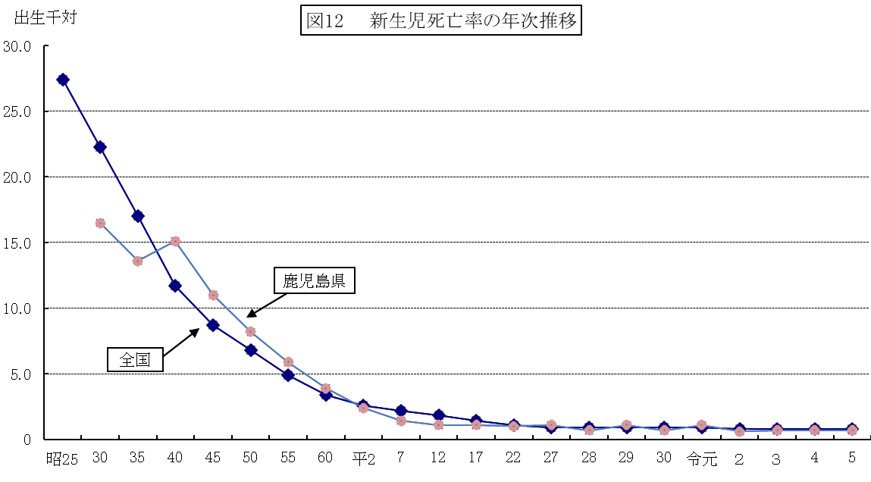

図13 令和５年保健所別 乳児・新生児・早期新生児死亡数
 |  |  |  |  |  |  |  |  | 熊本県

保健所 | 鹿児島市 | 指宿 | 加世田 | 伊集院 | 川薩 | 出水 | 大口 | 姶良 | 志布志 | 鹿屋 | 西之表 | 屋久島 | 名瀬 | 徳之島 | 県 | 全国
乳児死亡数 | 10 | 0 | 1 | 3 | 0 | 1 | 0 | 2 | 0 | 3 | 0 | 0 | 1 | 1 | 22 | 1,326 | 22
乳児死亡率 （出生千対） | 2.4 | 0.0 | 2.9 | 8.3 | 0.0 | 2.2 | 0.0 | 1.4 | 0.0 | 3.1 | 0.0 | 0.0 | 2.6 | 4.0 | 2.2 | 1.8
新生児死亡数 | 5 | 0 | 0 | 0 | 0 | 1 | 0 | 1 | 0 | 0 | 0 | 0 | 0 | 0 | 7 | 600 | 7
新生児死亡率 （出生千対） | 1.2 | 0.0 | 0.0 | 0.0 | 0.0 | 2.2 | 0.0 | 0.7 | 0.0 | 0.0 | 0.0 | 0.0 | 0.0 | 0.0 | 0.7 | 0.8
早期新生児死亡数 | 3 | 0 | 0 | 0 | 0 | 1 | 0 | 1 | 0 | 0 | 0 | 0 | 0 | 0 | 5 | 461 | 5
早期新生児死亡率（出生千対） | 0.7 | 0.0 | 0.0 | 0.0 | 0.0 | 2.2 | 0.0 | 0.7 | 0.0 | 0.0 | 0.0 | 0.0 | 0.0 | 0.0 | 0.5 | 0.6
出生数 | 4,085 | 188 | 347 | 363 | 718 | 456 | 104 | 1,466 | 371 | 968 | 122 | 40 | 391 | 249 | 9,868 | 727,288
 |  |  |  |  |  |  |  |  |  |  |  | 資料：厚生労働省「人口動態統計」

-8-
（２） 生存期間別乳児死亡
生存期間別乳児死亡率の年次推移については，低率で推移している。 令和５年については，生後１週未満の早期新生児死亡率は0.5，生後1週以後4週未満の新生児死亡率は0.2，生後4週以後1年未満の乳児死亡率は1.5であった。 また，生存期間別に乳児死亡割合をみると，68.2%が生後４週以降１年未満である。

図１４ 生存期間別乳児死亡率年次推移
 |  |  |  |  |  |  |  |  |  |  |  |  |  |  |  |  |  |  |  |  |  |  |  |  |  |  |  |  |  |  |  |  |  |  |  |  |  |  | （再掲） | ４週以上 | ３か月以上 | ６か月以上 | ９か月以上 | 乳児死亡中４週未満の | 乳児死亡中１週未満の
 |  |  |  |  |  |  |  |  |  |  |  |  |  |  |  |  |  |  |  |  |  |  |  |  |  |  |  |  |  |  |  |  |  |  |  |  |  |  | １日（24時間）未満 | ３か月未満 | ６か月未満 | ９か月未満 | １年未満 | 占める割合（％） | 占める割合（％）
 |  |  |  |  |  |  |  |  |  |  |  |  |  |  |  |  |  |  |  |  |  |  |  |  |  |  |  |  |  |  |  |  |  |  |  |  |  |  | 42.3 | 34.4 | 29.8 | 21 | 11.7 | 44.9 | 34.4
 |  |  |  |  |  |  |  |  |  |  |  |  |  |  |  |  |  |  |  |  |  |  |  |  |  |  |  |  |  |  |  |  |  |  |  |  |  |  | 28.5 | 47.4 | 66.4 | 38 | 28.5 | 26.9 | 19.2

 |  |  |  |  |  |  |  |  |  |  |  |  |  |  |  |  |  |  |  |  |  |  |  |  |  |  |  |  |  |  |  |  |  |  |  |  |  |  | 0.4 | 0.3 | 0.3 | 0.2 | 0.1 | 0.4 | 0.3
 |  |  |  |  |  |  |  |  |  |  |  |  |  |  |  |  |  |  |  |  |  |  |  |  |  |  |  |  |  |  |  |  |  |  |  |  |  |  | 0.3 | 0.5 | 0.7 | 0.4 | 0.3 | 0.3 | 0.2

区 分 | 昭30 |  | 35 |  | 40 |  | 45 |  | 50 |  | 55 |  | 60 |  | 平２ |  | 7 |  | 12 |  | 17 |  | 22 |  | 27 |  | 30 |  | 令元 |  | 令２ |  | 令３ |  | 令４ |  | 令５
 | 県 | 全国 | 県 | 全国 | 県 | 全国 | 県 | 全国 | 県 | 全国 | 県 | 全国 | 県 | 全国 | 県 | 全国 | 県 | 全国 | 県 | 全国 | 県 | 全国 | 県 | 全国 | 県 | 全国 | 県 | 全国 | 県 | 全国 | 県 | 全国 | 県 | 全国 | 県 | 全国 | 県 | 全国
生後４週以後 １年未満 | 17.4 | 17.5 | 15.3 | 13.7 | 9.1 | 6.8 | 7.3 | 4.4 | 4.8 | 3.2 | 3.6 | 2.6 | 2.5 | 2.1 | 1.9 | 2.0 | 2.0 | 2.1 | 2.2 | 1.4 | 2.0 | 1.4 | 1.3 | 1.2 | 1.6 | 1.0 | 1.8 | 1.0 | 0.9 | 1.0 | 1.5 | 1.0 | 0.9 | 0.9 | 1.8 | 1.0 | 1.5 | 1.0
生後１週以後 ４週未満 | 8.5 | 9.2 | 6.4 | 6.4 | 4.9 | 3.5 | 2.8 | 2.1 | 1.9 | 1.4 | 1.4 | 1.0 | 1.0 | 0.8 | 0.5 | 0.7 | 0.4 | 0.7 | 0.1 | 0.5 | 0.4 | 0.4 | 0.1 | 0.3 | 0.2 | 0.2 | 0.2 | 0.2 | 0.3 | 0.2 | 0.0 | 0.2 | 0.3 | 0.2 | 0.2 | 0.2 | 0.2 | 0.2
生後１週 未満 | 8.0 | 13.1 | 7.2 | 10.6 | 10.2 | 8.2 | 8.2 | 6.6 | 6.3 | 5.4 | 4.5 | 3.9 | 2.9 | 2.6 | 1.9 | 1.9 | 1.0 | 1.5 | 1.0 | 1.3 | 0.7 | 1.0 | 0.9 | 0.8 | 0.9 | 0.7 | 0.5 | 0.7 | 0.8 | 0.7 | 0.6 | 0.7 | 0.4 | 0.6 | 0.5 | 0.6 | 0.5 | 0.6
乳児 死亡率 | 33.9 | 39.8 | 28.9 | 30.7 | 24.2 | 18.5 | 18.3 | 13.1 | 13.0 | 10.0 | 9.5 | 7.5 | 6.4 | 5.5 | 4.3 | 4.6 | 3.4 | 4.3 | 3.3 | 3.2 | 3.1 | 2.8 | 2.2 | 2.3 | 2.6 | 1.9 | 2.5 | 1.9 | 2.0 | 1.9 | 2.1 | 1.8 | 1.6 | 1.7 | 2.5 | 1.8 | 2.2 | 1.8
 |  |  |  |  |  |  |  |  |  |  |  |  |  |  |  |  |  |  |  |  | 資料：厚生労働省「人口動態統計」

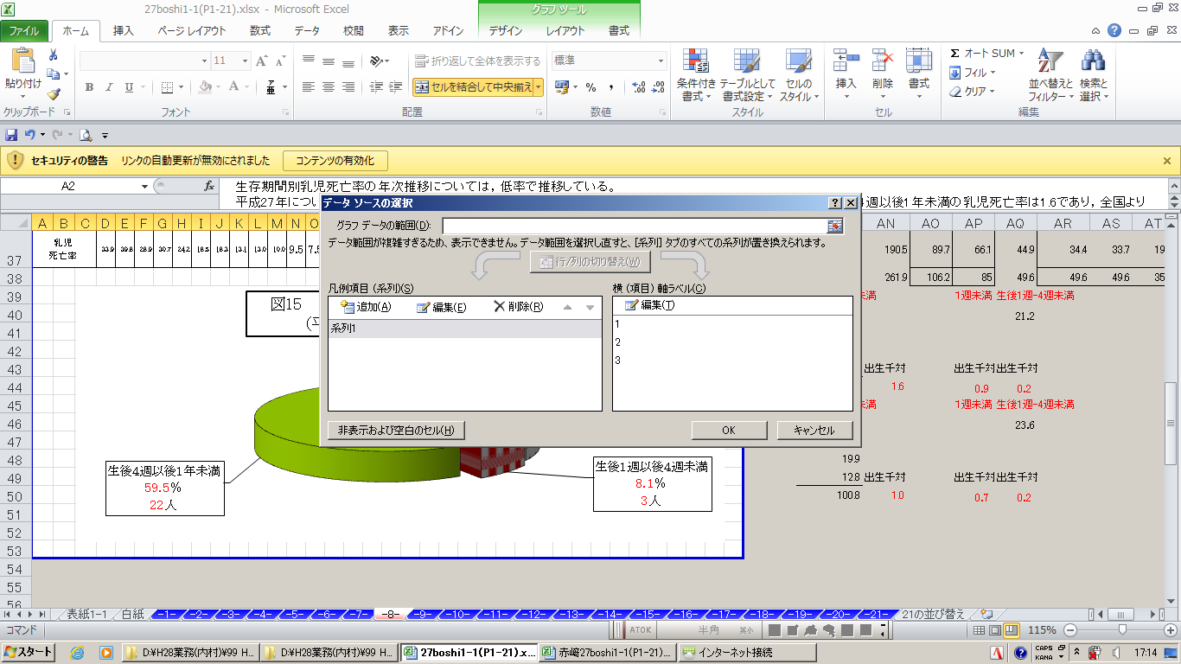

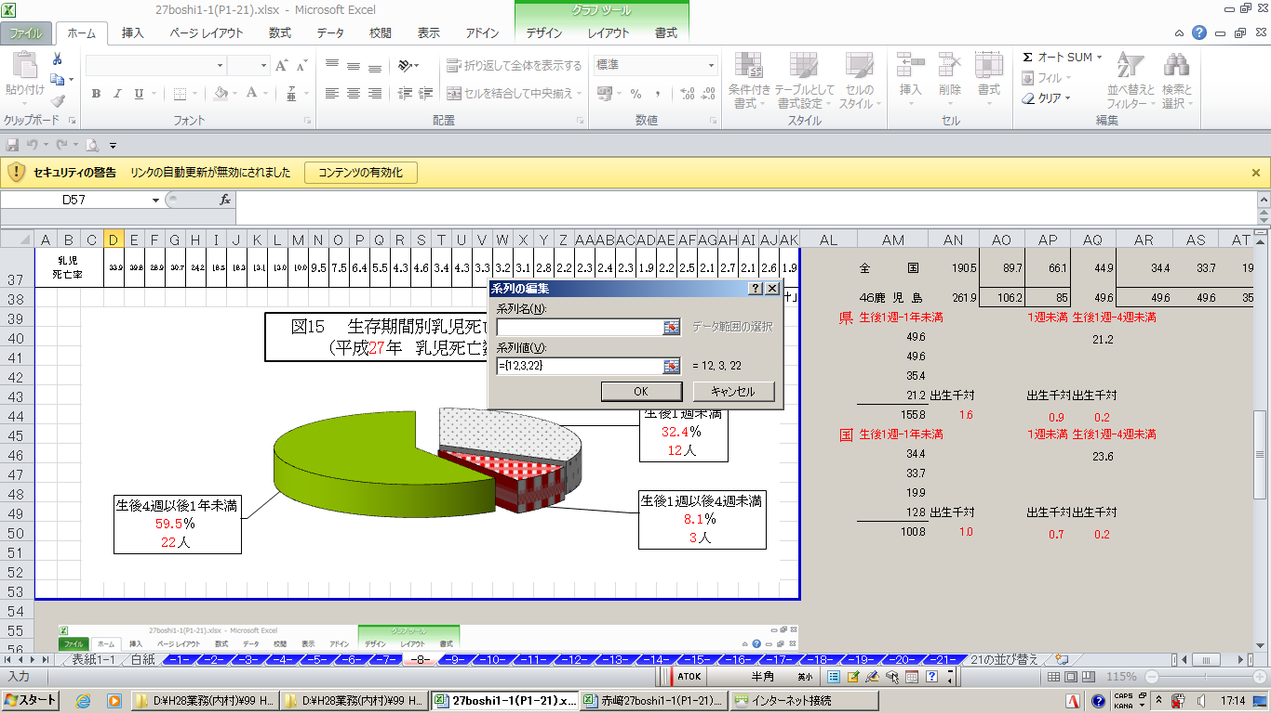

-9-
（３） 乳児死亡の原因
死因別死亡については，死因分類が変わった平成７年以前(図16－１)と，それ以降（図16－２)とに分けて示した。昭和40年代ごろまでは肺炎・気管支炎や腸炎・その他の下痢性疾患等の感染性の疾患が多かったが，次第に低酸素症・分娩仮死等の呼吸器疾患が多くなり，感染性の疾患は激減した。その後は，先天奇形等や周産期に発生した病態が多くなっている。

令和５年の死因別乳児死亡は，本県では「先天奇形，変形・染色体異常」が31.8％と最も多かった。

図16－１ 主な死因別乳児死亡数（昭和45年～平成２年，本県）

区 分 | 先天異常 | 低酸素症・分娩仮死・その他の呼吸器病態 | 肺炎・気管支炎 | 敗血症 | 腸炎・その他の下痢性疾患 | 不慮の事故及び有害作用 | その他 | 全死亡数
昭和45 | 48 | 55 | 74 | 0 | 27 | 25 | 215 | 444
55 | 49 | 72 | 13 | 3 | 0 | 15 | 81 | 233
60 | 44 | 47 | 7 | 6 | 3 | 9 | 34 | 150
平成２ | 27 | 15 | 1 | 2 | 0 | 5 | 31 | 81
 |  |  |  | 資料：本県「衛生統計年報」及び厚生労働省「人口動態統計」

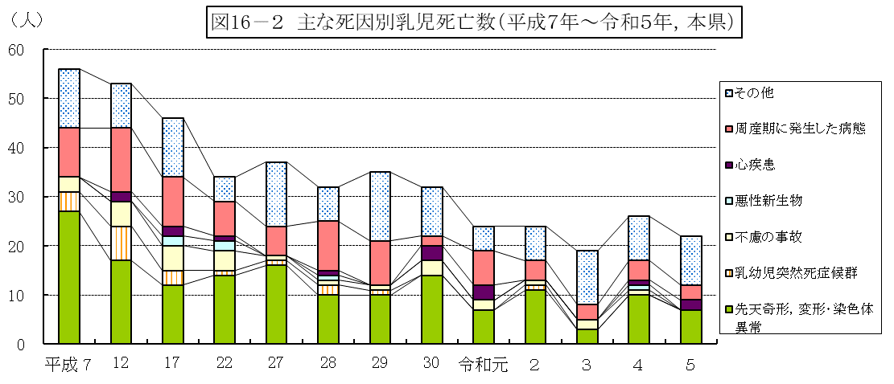

区 分 | 先天奇形，変形・染色体異常 | 乳幼児突然死症候群 | 不慮の事故 | 悪性新生物 | 心疾患 | 周産期に発生した病態 | その他 | 全死亡数
平成 ７ | 27 | 4 | 3 | 0 | 0 | 10 | 12 | 56
12 | 17 | 7 | 5 | 0 | 2 | 13 | 9 | 53
17 | 12 | 3 | 5 | 2 | 2 | 10 | 12 | 46
22 | 14 | 1 | 4 | 2 | 1 | 7 | 5 | 34
27 | 16 | 1 | 1 | 0 | 0 | 6 | 13 | 37
28 | 10 | 2 | 1 | 1 | 1 | 10 | 7 | 32
29 | 10 | 1 | 1 | 0 | 0 | 9 | 14 | 35
30 | 14 | 0 | 3 | 0 | 3 | 2 | 10 | 32
令和元 | 7 | 0 | 2 | 0 | 3 | 7 | 5 | 24
２ | 11 | 1 | 1 | 0 | 0 | 4 | 7 | 24
３ | 3 | 0 | 2 | 0 | 0 | 3 | 11 | 19
４ | 10 | 0 | 1 | 1 | 1 | 4 | 9 | 26
５ | 7 | 0 | 0 | 0 | 2 | 3 | 10 | 22
 |  |  |  | 資料：本県「衛生統計年報」及び厚生労働省「人口動態統計」

-10-
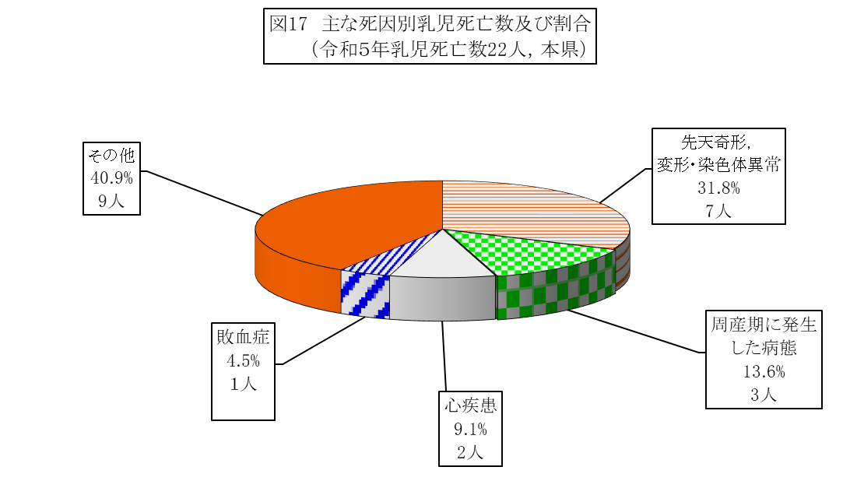

（４） 乳幼児突然死症候群（ＳＩＤＳ)
何の予兆や既往歴もないまま乳幼児に突然の死をもたらす乳幼児突然死症候群は，その９割が乳児期に起こるといわれている。

全国的には，国が乳幼児突然死症候群（ＳＩＤＳ）対策強化月間を開始した平成11年以降，令和元年まで減少傾向にあるが，令和５年の死亡数は48人であり，前年から１人の増となった。

なお，本県においては，令和５年の死亡はなかった。
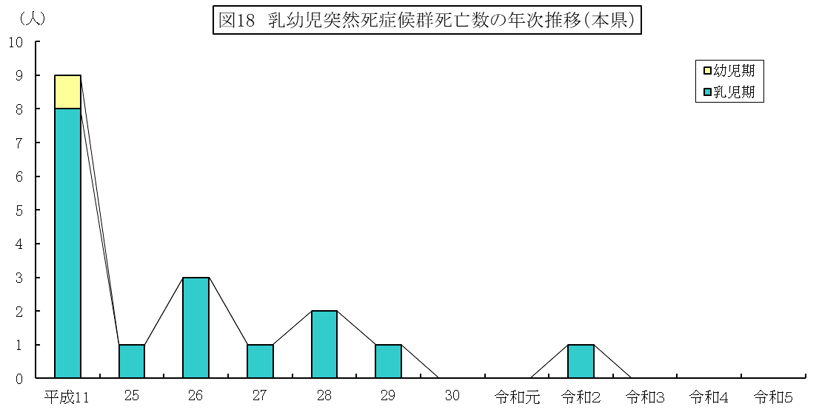

年度 | 平成11 |  | 25 |  | 26 |  | 27 |  | 28 |  | 29 |  | 30 |  | 令和元 |  | 令和２ |  | 令和３ |  | 令和４ |  | 令和５
鹿児島県 |  | 人 |  | 人 |  | 人 |  | 人 |  | 人 |  | 人 |  | 人 |  | 人 |  | 人 |  | 人 |  | 人 |  | 人
 | 9 | (8) | 1 | (1) | 3 | (3) | 1 | (1) | 2 | (2) | 1 | (1) | 0 | (0) | 0 | (0) | 1 | (1) | 0 | (0) | 0 | (0) | 0 | (0)
全 国 | 412 |  | 125 |  | 146 |  | 96 |  | 109 |  | 77 |  | 61 |  | 78 |  | 95 |  | 74 |  | 47 |  | 48
※ （ ）は乳児期（１歳未満）の死亡数 |  |  |  |  |  |  |  |  |  |  |  |  |  |  |  |  |  |  |  |  |  |  |  | 資料：厚生労働省「人口動態統計」

-11-
４ 周産期死亡
令和５年の本県の周産期死亡率は3.0であり，全国の3.3よりも低率であった。

妊娠満22週以後の死産は，死産数25胎（死産率2.5）であり，妊娠週数別では，妊娠22週～27週の死産が10胎(40.0％）である。

図19 周産期死亡率の年次推移

表３ 周産期死亡数・率（出産千対），早期新生児死亡数・率（出生千対）の年次推移
 | 鹿児島県 |  |  |  |  |  | 全 国
年次 | 周産期死亡 |  | 妊娠満２２週以後の死産 |  | 早期新生児死亡 |  | 周産期 死亡率 | 妊娠満22週 以後の死産率 | 早期新生児 死亡率
 | 死亡数 | 死亡率 | 死産数 | 死産率 | 死亡数 | 死亡率
 | 人 |  | 人 |  | 人
平25 | － | － | － | － | － | － | 46.6 | 31.5 | 15.1
26 | 47 | 3.3 | 37 | 2.6 | 10 | 0.7 | 3.7 | 3.0 | 0.7
27 | 58 | 4.1 | 46 | 3.2 | 12 | 0.8 | 3.7 | 3.0 | 0.7
28 | 42 | 3.1 | 35 | 2.6 | 7 | 0.5 | 3.6 | 2.9 | 0.7
29 | 46 | 3.5 | 34 | 2.6 | 12 | 0.9 | 3.5 | 2.8 | 0.7
30 | 37 | 2.8 | 31 | 2.4 | 6 | 0.5 | 3.3 | 2.6 | 0.7
令元 | 35 | 2.9 | 25 | 2.1 | 10 | 0.8 | 3.4 | 2.7 | 0.7
２ | 34 | 2.9 | 27 | 2.3 | 7 | 0.6 | 3.2 | 2.5 | 0.7
３ | 47 | 4.0 | 42 | 3.6 | 5 | 0.4 | 3.4 | 2.7 | 0.6
４ | 26 | 2.5 | 21 | 2.0 | 5 | 0.5 | 3.3 | 2.7 | 0.6
５ | 30 | 3.0 | 25 | 2.5 | 5 | 0.5 | 3.3 | 2.7 | 0.6
※ 妊娠満２２週以後の死産は，平成６年までは２８週以後の死産であった。 |  |  |  |  |  |  | 資料：厚生労働省「人口動態統計」

-12-
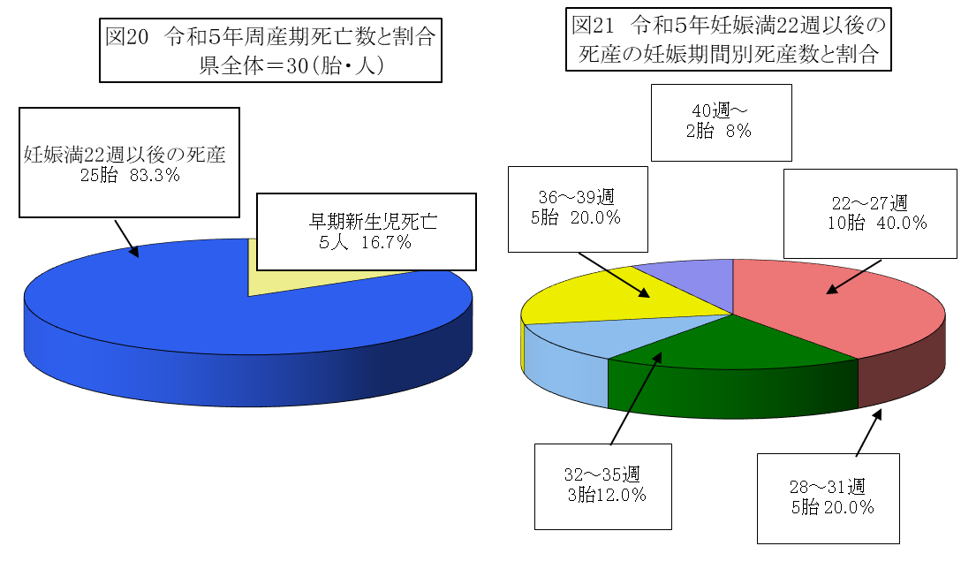

図22 令和５年保健所別周産期死亡率

保健所 | 鹿児島市 | 指宿 | 加世田 | 伊集院 | 川薩 | 出水 | 大口 | 姶良 | 志布志 | 鹿屋 | 西之表 | 屋久島 | 名瀬 | 徳之島 | 県
早期新生児死亡数 | 3 | 0 | 0 | 0 | 0 | 1 | 0 | 1 | 0 | 0 | 0 | 0 | 0 | 0 | 5
早期新生児死亡率 （出生千対） | 0.7 | 0.0 | 0.0 | 0.0 | 0.0 | 2.2 | 0.0 | 0.7 | 0.0 | 0.0 | 0.0 | 0.0 | 0.0 | 0.0 | 0.5
妊娠満22週以後の 死産数 | 5 | 1 | 3 | 3 | 1 | 2 | 0 | 2 | 1 | 3 | 2 | 0 | 2 | 0 | 25
妊娠満22週以後の 死産率（出産千対） | 1.2 | 5.3 | 8.6 | 8.3 | 1.4 | 4.4 | 0.0 | 1.4 | 2.7 | 3.1 | 16.4 | 0.0 | 5.1 | 0.0 | 2.5
周産期死亡数 | 8 | 1 | 3 | 3 | 1 | 3 | 0 | 3 | 1 | 3 | 2 | 0 | 2 | 0 | 30
周産期死亡率 （出産千対） | 2.0 | 5.3 | 8.6 | 8.3 | 1.4 | 6.6 | 0.0 | 2.0 | 2.7 | 3.1 | 16.4 | 0.0 | 5.1 | 0.0 | 3.0
 |  |  |  |  |  |  |  |  |  |  |  |  |  |  | 資料：厚生労働省「人口動態統計」

-13-
５ 死産
（１） 死産率
本県の昭和30年以降の総死産率年次推移は，昭和45年の81.9をピークにその後は漸次減少傾向にあり，令和５年は22.3であったが，全国と比べると依然高率で推移している。

自然死産率は，昭和45年の49.6をピークに減少傾向にあり，令和５年は10.1で全国の9.6より0.5ポイント高かった。

人工死産率は，全国より高率で推移しており，令和５年については12.2と全国の11.3より0.9ポイント高かった。

図23 死産率の年次推移

総死産率（全国）

総死産率（県）

自然死産率（全国）

自然死産率（県）

人工死産率（県）

人工死産率（全国）

区分 | 昭30 | 35 | 40 | 45 | 50 | 55 | 60 | 平２ | ７ | 12 | 17 | 22 | 27 | 28 | 29 | 30 | 令元 | 2 | 3 | 4 | 5
死産総数 （県） | 3,426 | 2,818 | 2,496 | 2,167 | 1,692 | 1,596 | 1,417 | 1,072 | 806 | 739 | 613 | 467 | 379 | 327 | 311 | 289 | 287 | 278 | 263 | 231 | 225
自然死産数 (県) | 1,712 | 1,550 | 1,473 | 1,313 | 1,109 | 903 | 667 | 553 | 306 | 224 | 205 | 181 | 178 | 149 | 158 | 133 | 126 | 123 | 125 | 112 | 102
人工死産数 (県) | 1,714 | 1,268 | 1,023 | 854 | 583 | 603 | 750 | 519 | 500 | 515 | 408 | 286 | 201 | 178 | 153 | 156 | 161 | 155 | 138 | 119 | 123
総死産率 （県） | 64.2 | 69.3 | 78.6 | 81.9 | 64.1 | 61.1 | 57.2 | 53.7 | 46.2 | 43.4 | 39.7 | 30.0 | 26.1 | 23.3 | 23.0 | 21.8 | 23.4 | 23.3 | 22.1 | 21.4 | 22.3
総死産率 （全国） | 95.8 | 100.4 | 81.4 | 65.3 | 50.8 | 46.8 | 46.0 | 42.3 | 32.1 | 31.2 | 29.1 | 24.2 | 22 | 21 | 21.1 | 20.9 | 22.0 | 20.1 | 19.7 | 19.3 | 20.9
自然死産率 （県） | 32.1 | 38.1 | 46.4 | 49.6 | 42.2 | 38.1 | 26.9 | 27.7 | 17.6 | 13.2 | 13.3 | 11.6 | 12.3 | 10.6 | 11.7 | 10.0 | 10.3 | 10.3 | 10.5 | 10.4 | 10.1
自然死産率 （全国） | 44.5 | 52.3 | 47.6 | 40.6 | 33.8 | 28.8 | 22.1 | 18.3 | 14.9 | 13.2 | 12.3 | 11.2 | 10.6 | 10.1 | 10.1 | 9.9 | 10.2 | 9.5 | 9.8 | 9.4 | 9.6
人工死産率 （県） | 32.1 | 31.2 | 32.2 | 32.3 | 22.2 | 23.0 | 30.3 | 26.0 | 28.6 | 30.3 | 26.4 | 18.3 | 13.9 | 12.7 | 11.3 | 11.8 | 13.1 | 13.0 | 11.6 | 11.0 | 12.2
人工死産率 （全国） | 51.3 | 48.1 | 41.5 | 24.7 | 17.1 | 18.0 | 23.9 | 24.0 | 17.3 | 18.1 | 16.7 | 13.0 | 11.4 | 10.9 | 11.0 | 11.0 | 11.8 | 10.6 | 9.9 | 9.9 | 11.3
 |  |  |  |  |  |  |  |  |  |  |  |  | 資料：厚生労働省「人口動態統計」

-14-
（２） 母の年齢階級別・妊娠期間別死産
令和５年は自然・人工死産別及び妊娠期間別にみると，自然死産では妊娠12～15週，16～19週がともに33.3％と最も高く，また，人工死産においては，妊娠12～15週が43.1％と最も高かった（図25，表４）。

年齢階級別には，自然死産では30～34歳が28.4％と高く，人工死産では25～29歳未満が23.6％と高かった（図26，表５）。

図24 令和５年 年齢階級別死産の妊娠期間別割合（本県）

区 分 | 12～15週 | 16～19週 | 20～23週 | 24～27週 | 28～31週 | 32～35週 | 36～39週 | 40週～/不詳
20歳未満 | 47.6 | 42.9 | 9.5 | 0.0 | 0.0 | 0.0 | 0.0 | 0.0
20～24歳 | 44.8 | 27.6 | 24.1 | 0.0 | 3.4 | 0.0 | 0.0 | 0.0
25～29歳 | 34.0 | 39.6 | 17.0 | 1.9 | 3.8 | 0.0 | 1.9 | 1.9
30～34歳 | 35.3 | 29.4 | 17.6 | 5.9 | 2.0 | 3.9 | 3.9 | 2.0
35～39歳 | 35.6 | 40.0 | 13.3 | 4.4 | 0.0 | 2.2 | 4.4 | 0.0
40歳以上 | 46.2 | 30.8 | 15.4 | 3.8 | 3.8 | 0.0 | 0.0 | 0.0
総 数 | 38.7 | 35.1 | 16.4 | 3.1 | 2.2 | 1.3 | 2.2 | 0.9
 |  |  |  |  |  | 資料：厚生労働省「人口動態統計」
図25 令和５年妊娠期間別にみた 死産数（本県）
 | 自然死産 | 人工死産
12～15週 | 34 | 53
16～19週 | 34 | 45
20～23週 | 12 | 25
24～27週 | 7 | 0
28～31週 | 5 | 0
32～35週 | 3 | 0
36～39週 | 5 | 0
40週～ | 2 | 0
不詳 | 0 | 0
図26 令和５年年齢階級別にみた 死産数（本県）
 | 自然死産 | 人工死産
20歳未満 | 0 | 21
20～24歳 | 4 | 25
25～29歳 | 24 | 29
30～34歳 | 29 | 22
35～39歳 | 28 | 17
40歳以上 | 17 | 9

-15-
表４ 令和５年妊娠期間別にみた死産数及び死産割合（本県）
 |  | 総数 |  |  |  | 自然死産 |  |  |  | 人工死産
 |  | 数（人） |  | 割合（％） |  | 数（人） |  | 割合（％） |  | 数（人） |  | 割合（％）
12～15週 |  | 87 |  | 38.7 |  | 34 |  | 33.3 |  | 53 |  | 43.1
16～19週 |  | 79 |  | 35.1 |  | 34 |  | 33.3 |  | 45 |  | 36.6
20～23週 |  | 37 |  | 16.4 |  | 12 |  | 11.8 |  | 25 |  | 20.3
24～27週 |  | 7 |  | 3.1 |  | 7 |  | 6.9 |  | 0 |  | 0.0
28～31週 |  | 5 |  | 2.2 |  | 5 |  | 4.9 |  | 0 |  | 0.0
32～35週 |  | 3 |  | 1.3 |  | 3 |  | 2.9 |  | 0 |  | 0.0
36～39週 |  | 5 |  | 2.2 |  | 5 |  | 4.9 |  | 0 |  | 0.0
40週～ |  | 2 |  | 0.9 |  | 2 |  | 2.0 |  | 0 |  | 0.0
不詳 |  | 0 |  | 0.0 |  | 0 |  | 0.0 |  | 0 |  | 0.0
合計 |  | 225 |  | - |  | 102 |  | - |  | 123 |  | -
 |  |  |  |  |  |  |  | 資料：厚生労働省「人口動態統計」
注）妊娠期間別の死産割合は小数点以下第２位を四捨五入しているため，合計しても必ずしも100とはならない。

表５ 令和５年年齢階級別にみた死産数及び死産割合（本県）
 |  | 総数 |  |  |  | 自然死産 |  |  |  | 人工死産
 |  | 数（人） |  | 割合（％） |  | 数（人） |  | 割合（％） |  | 数（人） |  | 割合（％）
20歳未満 |  | 21 |  | 9.3 |  | 0 |  | 0.0 |  | 21 |  | 17.1
20～24歳 |  | 29 |  | 12.9 |  | 4 |  | 3.9 |  | 25 |  | 20.3
25～29歳 |  | 53 |  | 23.6 |  | 24 |  | 23.5 |  | 29 |  | 23.6
30～34歳 |  | 51 |  | 22.7 |  | 29 |  | 28.4 |  | 22 |  | 17.9
35～39歳 |  | 45 |  | 20.0 |  | 28 |  | 27.5 |  | 17 |  | 13.8
40歳以上 |  | 26 |  | 11.6 |  | 17 |  | 16.7 |  | 9 |  | 7.3
合計 |  | 225 |  | - |  | 102 |  | - |  | 123 |  | -
 |  |  |  |  |  |  |  | 資料：厚生労働省「人口動態統計」

注）年齢階級別の死産割合は小数点以下第２位を四捨五入しているため，合計しても必ずしも100とはならない。
図27 平成26年保健所別死産率
図27 令和５年保健所別死産率

保健所 | 鹿児島市 | 指宿 | 加世田 | 伊集院 | 川薩 | 出水 | 大口 | 姶良 | 志布志 | 鹿屋 | 西之表 | 屋久島 | 名瀬 | 徳之島 | 県
自然死産 (数) | 33 | 3 | 5 | 4 | 8 | 5 | 1 | 15 | 9 | 10 | 3 | 0 | 2 | 4 | 102
自然死産（率） | 7.9 | 15.4 | 14.0 | 10.8 | 10.9 | 10.6 | 9.3 | 10.1 | 23.3 | 10.1 | 24.0 | 0.0 | 5.0 | 15.5 | 10.1
人工死産 (数) | 57 | 4 | 4 | 3 | 5 | 10 | 2 | 10 | 6 | 10 | 0 | 1 | 6 | 5 | 123
人工死産（率） | 13.7 | 20.5 | 11.2 | 8.1 | 6.8 | 21.2 | 18.7 | 6.7 | 15.5 | 10.1 | 0.0 | 24.4 | 15.0 | 19.4 | 12.2
総死産 (数) | 90 | 7 | 9 | 7 | 13 | 15 | 3 | 25 | 15 | 20 | 3 | 1 | 8 | 9 | 225
総死産（率） | 21.6 | 35.9 | 25.3 | 18.9 | 17.8 | 31.8 | 28.0 | 16.8 | 38.9 | 20.2 | 24.0 | 24.4 | 20.1 | 34.9 | 22.3
 |  |  |  |  |  |  |  |  |  | 資料：厚生労働省「人口動態統計」

-16-
６ 人工妊娠中絶
本県の人工妊娠中絶実施率は昭和50年ごろまでは，全国平均を下回っていたが，その後全国平均を上回り，令和５年度は全国より1.1ポイント高い6.4であった。

年齢階級別人工妊娠中絶率でみると，20～24歳，25～29歳，30～34歳の順で多い。

図28 人工妊娠中絶実施率の年次推移

 |  |  |  |  |  |  |  |  | 広島県
 |  |  |  |  |  |  |  |  | 熊本県

区 分 | 昭30 | 35 | 40 | 45 | 50 | 55 | 60 | 平２ | ７ | 12 | 17 | 22 | 27 | 29 | 30 | 令元 | 2 | 3 | 4 | 5
鹿児島県 | 34.3 | 34.4 | 24.7 | 22.1 | 21.0 | 22.6 | 23.7 | 19.9 | 15.9 | 14.3 | 12.5 | 11.1 | 10.0 | 8.6 | 8.8 | 8.6 | 7.8 | 6.5 | 6.0 | 6.4
全 国 | 50.2 | 42.0 | 30.2 | 24.8 | 22.1 | 19.5 | 17.8 | 14.5 | 11.1 | 11.7 | 10.3 | 7.9 | 6.8 | 6.4 | 6.4 | 6.2 | 5.8 | 5.1 | 5.1 | 5.3
 | 資料：厚生労働省「母体保護統計報告」（～平成13年分：年計），「衛生行政報告例」（平成14年度分～：年度計）

図29 年齢階級別人工妊娠中絶件数の年次推移（本県）

区 分 |  | 昭45 | 昭50 | 60 | 平２ | ７ | 12 | 17 | 22 | 27 | 29 | 30 | 令元 | 2 | 3 | 4 | 5 | R５年齢階級別中絶率
40歳以上／不詳 |  | 1,178 | 1,178 | 859 | 909 | 771 | 576 | 391 | 305 | 247 | 251 | 281 | 251 | 227 | 212 | 189 | 185 | 4.0
35～39歳 |  | 2,233 | 1,763 | 2,547 | 2,127 | 1,560 | 971 | 719 | 627 | 565 | 529 | 548 | 523 | 451 | 392 | 301 | 296 | 7.0
30～34歳 |  | 2,594 | 2,017 | 2,819 | 2,181 | 1,257 | 961 | 861 | 759 | 695 | 563 | 532 | 516 | 428 | 363 | 347 | 324 | 9.5
25～29歳 |  | 2,073 | 2,246 | 1,892 | 1,325 | 1,014 | 999 | 890 | 864 | 579 | 472 | 469 | 474 | 415 | 337 | 339 | 348 | 11.6
20～24歳 |  | 1,599 | 1,791 | 1,653 | 1,314 | 1,433 | 1,321 | 1,217 | 813 | 650 | 551 | 555 | 515 | 453 | 383 | 356 | 426 | 14.2
20歳未満 |  | 149 | 177 | 281 | 299 | 439 | 660 | 456 | 323 | 285 | 188 | 191 | 196 | 157 | 124 | 120 | 133 | 3.9
合計 |  | 9,826 | 9,172 | 10,051 | 8,155 | 6,474 | 5,488 | 4,534 | 3,691 | 3,021 | 2,554 | 2,576 | 2,475 | 2,131 | 1,811 | 1,652 | 1,712 | 6.4
 | 資料：厚生労働省「母体保護統計報告」（～平成13年分：年計），「衛生行政報告例」（平成14年度分～：年度計）

-17-
図３０ 平成１０年年齢階級別人工妊娠中絶実施率
 | 0
表６ 人工妊娠中絶件数と実施率
年 | 人工妊娠中絶件数と実施率 |  |  |  |  |  | ２０歳未満中絶件数と実施率 |  |  |  |  |  | １５歳以上
 | （１５歳以上５０歳未満女子総人口千対） |  |  |  |  |  | （１５歳以上２０歳未満女子総人口千対） |  |  |  |  |  | ２０歳未満
 | 鹿 児 島 県 |  |  |  | 全国（率） |  | 鹿 児 島 県 |  |  |  | 全国（率） |  | 女子総人口
 | 総件数 |  | 率 |  |  |  | 総件数 |  | 率 |  |  |  | （県）
昭４０ | 11,313 |  | 24.7 |  | 30.2 |  | 135 |  | 1.7 |  | 2.5 |  | 78,115
４５ | 9,826 |  | 22.1 |  | 24.8 |  | 149 |  | 1.9 |  | 3.2 |  | 77,134
５０ | 9,172 |  | 21.1 |  | 22.1 |  | 177 |  | 2.5 |  | 3.1 |  | 69,796
５５ | 9,740 |  | 22.6 |  | 19.5 |  | 279 |  | 4.4 |  | 4.7 |  | 63,321
６０ | 10,051 |  | 23.7 |  | 17.8 |  | 281 |  | 4.7 |  | 6.4 |  | 59,982
平２ | 8,155 |  | 19.9 |  | 14.5 |  | 299 |  | 4.8 |  | 6.6 |  | 61,928
７ | 6,474 |  | 15.9 |  | 11.1 |  | 439 |  | 7.2 |  | 6.2 |  | 60,583
１２ | 5,488 |  | 14.3 |  | 11.7 |  | 660 |  | 11.6 |  | 12.1 |  | 56,975
１７ | 4,534 |  | 12.5 |  | 10.3 |  | 456 |  | 9.3 |  | 9.4 |  | 49,040
２２ | 3,691 |  | 11.1 |  | 7.9 |  | 323 |  | 7.6 |  | 7.0 |  | 42,224
２７ | 3,021 |  | 10.0 |  | 6.8 |  | 285 |  | 7.5 |  | 5.5 |  | 37,778
２８ | 2,588 |  | 8.6 |  | 6.5 |  | 216 |  | 5.7 |  | 5.0 |  | 37,946
２９ | 2,554 |  | 8.6 |  | 6.4 |  | 188 |  | 5.1 |  | 4.8 |  | 37,814
30 | 2,576 |  | 8.8 |  | 6.4 |  | 191 |  | 5.2 |  | 4.7 |  | 37,110
令元 | 2,475 |  | 8.6 |  | 6.2 |  | 196 |  | 5.4 |  | 4.5 |  | 36,542
2 | 2,131 |  | 7.8 |  | 5.8 |  | 157 |  | 4.6 |  | 3.8 |  | 34,098
3 | 1,811 |  | 6.5 |  | 5.1 |  | 124 |  | 3.5 |  | 3.3 |  | 34,019
4 | 1,652 |  | 6.0 |  | 5.1 |  | 120 |  | 3.5 |  | 3.6 |  | 33,923
5 | 1,712 |  | 6.4 |  | 5.3 |  | 133 |  | 3.9 |  | 3.8 |  | 34,244
 |  |  | 資料： | 厚生労働省「母体保護統計報告」（～平成13年分），「衛生行政報告例」（平成14年度分～），
 |  |  |  | 総務省国勢調査，本県統計課鹿児島県年齢別推計人口調査
注）２０歳未満の女子人口で国調年以外の数値は，県統計課鹿児島県年齢別推計人口調査による。

図30 令和５年度保健所別人工妊娠中絶実施率

区 分 | 鹿児島市 | 指宿 | 加世田 | 伊集院 | 川薩 | 出水 | 大口 | 姶良 | 志布志 | 鹿屋 | 西之表 | 屋久島 | 名瀬 | 徳之島 | 県
中絶件数 | 1,150 | 6 | 9 | 44 | 58 | 74 | 14 | 160 | 0 | 159 | 10 | 4 | 14 | 10 | 1,712
人工妊娠中絶 実施率 | 10.6 | 1.1 | 0.8 | 3.7 | 3.3 | 6.2 | 4.6 | 4.3 | 0.0 | 7.0 | 2.9 | 2.4 | 1.5 | 1.9 | 6.4
２０歳未満 中絶件数 | 98 | 0 | 0 | 3 | 1 | 3 | 1 | 13 | 0 | 11 | 0 | 0 | 3 | 0 | 133
２０歳未満 人工妊娠中絶実施率 | 7.3 | 0.0 | 0.0 | 1.6 | 0.4 | 1.7 | 2.5 | 2.7 | 0.0 | 3.6 | 0.0 | 0.0 | 2.7 | 0.0 | 3.9
資料：厚生労働省「衛生行政報告例」，総務省「国勢調査」年以外の数値は本県統計課鹿児島県年齢別推計人口調査
注）県計の実施率は，厚生労働省「衛生行政報告例」による。
注）各保健所ごとの実施率は，女子人口を基に県子育て支援課で算出

-18-
７ 低出生体重児
（１） 低出生体重児出生割合
令和５年度における本県の2,500g未満の低出生体重児出生割合は11.0と全国の9.6より高く，全国を上回って推移している。

図31 低出生体重児出生割合の年次推移

 |  |  |  |  |  |  |  |  | 広島県

区分 | 昭30 | 35 | 43 | 45 | 50 | 55 | 60 | 平２ | ７ | 12 | 17 | 22 | 27 | 28 | 29 | 30 | 令元 | 令2 | 令３ | 令４ | 令５
鹿児島県 | 6.2 | 7.3 | 7.8 | 6.0 | 5.3 | 5.9 | 5.8 | 7.0 | 7.7 | 8.8 | 9.8 | 10.4 | 10.4 | 10.3 | 11.5 | 10.7 | 10.8 | 10.4 | 10.9 | 10.2 | 11.0
全 国 | 10.3 | 8.6 | 7.1 | 6.0 | 5.7 | 5.6 | 5.7 | 6.5 | 7.5 | 8.6 | 9.5 | 9.6 | 9.5 | 9.4 | 9.4 | 9.4 | 9.4 | 9.2 | 9.4 | 9.4 | 9.6
※ 平成６年までは，低出生体重児とは2,500ｇ以下，平成７年からは2,500ｇ未満である。 |  |  |  |  |  |  |  |  |  |  |  |  |  |  |  |  |  | 資料：厚生労働省「人口動態統計」

（２） 出生体重別低出生体重児出生割合
本県の低出生体重児を出生体重別にみると，出生体重2,000g未満の割合は概ね横ばいで経過しているが，2,000g～2,499ｇの 出生割合は若干の変動はあるものの，平成27年以降は横ばいであり，令和５年は7.5であった。

図32 出生体重別低出生体重児出生割合の年次推移（本県）

年 体重 |  | 昭40 | 45 | 50 | 55 | 60 | 平２ | ７ | 12 | 17 | 22 | 27 | 28 | 29 | 30 | 令元 | 令２ | 令３ | 令４ | 令５
～1,499g |  | 0.3 | 0.4 | 0.3 | 0.5 | 0.4 | 0.6 | 0.6 | 0.8 | 1.0 | 1.0 | 0.9 | 0.8 | 0.9 | 0.9 | 1.0 | 1.0 | 1.0 | 0.8 | 1.0
1,500～1,999g |  | 1.1 | 1.2 | 0.9 | 0.9 | 0.8 | 1.0 | 1.0 | 1.1 | 1.5 | 1.3 | 1.4 | 1.4 | 1.4 | 1.4 | 1.3 | 1.3 | 1.4 | 1.5 | 1.7
2,000～2,499g |  | 4.0 | 4.5 | 4.1 | 4.5 | 4.6 | 5.3 | 6.0 | 6.9 | 7.2 | 8.2 | 8.2 | 8.1 | 9.2 | 8.4 | 8.5 | 8.1 | 8.5 | 8.0 | 8.3
2,499g以下計 |  | 5.4 | 6.0 | 5.3 | 5.9 | 5.8 | 7.0 | 7.7 | 8.8 | 9.8 | 10.4 | 10.4 | 10.3 | 11.5 | 10.7 | 10.8 | 10.4 | 10.9 | 10.2 | 11.0
※ 平成６年までは低出生体重児とは2,500ｇ以下，平成７年からは2,500ｇ未満である。 |  |  |  |  |  |  |  |  |  |  |  |  |  |  |  |  |  |  |  | 資料：厚生労働省「人口動態統計」

-19-
（３） 母の年齢階級別・子の出生体重別低出生体重児出生割合
令和５年母親の年齢階級別低出生体重児出生割合は，45歳以上の28.6％，40～44歳の14.9％の順に多かった。

図33 令和５年母の年齢階級別低出生体重児出生割合（本県）
19歳以下 | 9.1
20～24歳 | 8.3
25～29歳 | 10.9
30～34歳 | 10.3
35～39歳 | 12.0
40～44歳 | 14.9
45歳以上 | 28.6
 |  | 115
 |  | 56
 |  | 12
 |  | 5
 |  | 7
 |  | 8
 |  | 4
 |  | 0

年齢 区分 | 19歳以下 |  | 20～24歳 |  | 25～29歳 |  | 30～34歳 |  | 35～39歳 |  | 40～44歳 |  | 45歳以上 |  | 計
2,500ｇ未満 出生割合(%) | 9.1 |  | 8.3 |  | 10.9 |  | 10.3 |  | 12.0 |  | 14.9 |  | 28.6 |  | 11.0
2,500ｇ未満 出 生 数(人) | 8 |  | 67 |  | 295 |  | 347 |  | 269 |  | 94 |  | 6 |  | 1,086
出生数(人) | 88 |  | 807 |  | 2,712 |  | 3,362 |  | 2,248 |  | 630 |  | 21 |  | 9,868
 |  |  |  |  | 資料：厚生労働省「人口動態統計」

図34 令和５年母の年齢階級別・子の出生体重別割合（本県）
 | ～ 499g | 500～ 999g | 1,000～1,499g | 1,500～1,999g | 2,000～2,499g
19歳以下 | 0.0 | 12.5 | 0.0 | 12.5 | 75.0
20～24歳 | 0.0 | 1.5 | 4.5 | 14.9 | 79.1
25～29歳 | 0.3 | 3.4 | 4.4 | 12.2 | 79.7
30～34歳 | 0.6 | 2.3 | 6.1 | 12.1 | 79.0
35～39歳 | 0.4 | 2.2 | 7.4 | 22.3 | 67.7
40～44歳 | 1.1 | 6.4 | 8.5 | 14.9 | 69.1
45歳以上 | 0.0 | 0.0 | 0.0 | 16.7 | 83.3

年 齢 | 19歳以下 |  | 20～24歳 |  | 25～29歳 |  | 30～34歳 |  | 35～39歳 |  | 40～44歳 |  | 45歳以上
体 重 | 数 | 割合(%) | 数 | 割合(%) | 数 | 割合(%) | 数 | 割合(%) | 数 | 割合(%) | 数 | 割合(%) | 数 | 割合(%)
～ 499g | 0 | 0.0 | 0 | 0.0 | 1 | 0.3 | 2 | 0.6 | 1 | 0.4 | 1 | 1.1 | 0 | 0.0
500～ 999g | 1 | 12.5 | 1 | 1.5 | 10 | 3.4 | 8 | 2.3 | 6 | 2.2 | 6 | 6.4 | 0 | 0.0
1,000～1,499g | 0 | 0.0 | 3 | 4.5 | 13 | 4.4 | 21 | 6.1 | 20 | 7.4 | 8 | 8.5 | 0 | 0.0
1,500～1,999g | 1 | 12.5 | 10 | 14.9 | 36 | 12.2 | 42 | 12.1 | 60 | 22.3 | 14 | 14.9 | 1 | 16.7
2,000～2,499g | 6 | 75.0 | 53 | 79.1 | 235 | 79.7 | 274 | 79.0 | 182 | 67.7 | 65 | 69.1 | 5 | 83.3
合 計 | 8 | 100.0 | 67 | 100.0 | 295 | 100.0 | 347 | 100.0 | 269 | 100.0 | 94 | 100.0 | 6 | 100.0
 | 資料：厚生労働省「人口動態統計」

-20-
図35 令和５年保健所別出生体重別低出生体重児出生割合

保健所 |  | 合計 | 鹿児島市 | 指宿 | 加世田 | 伊集院 | 川薩 | 出水 | 大口 | 姶良 | 志布志 | 鹿屋 | 西之表 | 屋久島 | 名瀬 | 徳之島
体重（ｇ）
～499g | 人 | 5 | 3 | 0 | 0 | 0 | 0 | 0 | 0 | 2 | 0 | 0 | 0 | 0 | 0 | 0
 | 率 | 0.1 | 0.1 | 0.0 | 0.0 | 0.0 | 0.0 | 0.0 | 0.0 | 0.1 | 0.0 | 0.0 | 0.0 | 0.0 | 0.0 | 0.0
500～999g | 人 | 32 | 15 | 1 | 1 | 2 | 2 | 1 | 0 | 5 | 0 | 3 | 0 | 0 | 2 | 0
 | 率 | 0.3 | 0.4 | 0.5 | 0.3 | 0.6 | 0.3 | 0.2 | 0.0 | 0.3 | 0.0 | 0.3 | 0.0 | 0.0 | 0.5 | 0.0
1,000～1,499g | 人 | 65 | 26 | 1 | 2 | 3 | 4 | 1 | 1 | 7 | 6 | 6 | 2 | 0 | 3 | 3
 | 率 | 0.7 | 0.6 | 0.5 | 0.6 | 0.8 | 0.6 | 0.2 | 1.0 | 0.5 | 1.6 | 0.6 | 1.6 | 0.0 | 0.8 | 1.2
1,500～1,999g | 人 | 164 | 67 | 6 | 5 | 9 | 11 | 7 | 0 | 20 | 11 | 14 | 1 | 2 | 8 | 3
 | 率 | 1.7 | 1.6 | 3.2 | 1.4 | 2.5 | 1.5 | 1.5 | 0.0 | 1.4 | 3.0 | 1.4 | 0.8 | 5.0 | 2.0 | 1.2
2,000～2,499g | 人 | 820 | 372 | 14 | 24 | 27 | 55 | 37 | 11 | 100 | 28 | 81 | 16 | 2 | 37 | 16
 | 率 | 8.3 | 9.1 | 7.4 | 6.9 | 7.4 | 7.7 | 8.1 | 10.6 | 6.8 | 7.5 | 8.4 | 13.1 | 5.0 | 9.5 | 6.4
計 | 人 | 1,086 | 483 | 22 | 32 | 41 | 72 | 46 | 12 | 134 | 45 | 104 | 19 | 4 | 50 | 22
 | 率 | 11.0 | 11.8 | 11.7 | 9.2 | 11.3 | 10.0 | 10.1 | 11.5 | 9.1 | 12.1 | 10.7 | 15.6 | 10.0 | 12.8 | 8.8
全出生数 | 人 | 9,868 | 4,085 | 188 | 347 | 363 | 718 | 456 | 104 | 1,466 | 371 | 968 | 122 | 40 | 391 | 249
 |  |  |  |  |  |  |  |  |  |  |  |  |  |  |  | 資料：厚生労働省「人口動態統計」
（注）率は，出生数に対する低出生体重児の割合（単位；％）

 | 表７ 出生体重別出生数の年次推移（本県）
 |  |  |  |  |  |  |  |  |  |  |  | （単位：人）
 |  |  | 総数 | 2,500g 未満 (再掲) | ～499g | 500 ～ 999g | 1,000 ～ 1,499g | 1,500 ～ 1,999g | 2,000 ～ 2,499g | 2,500 ～ 2,999g | 3,000 ～ 3,999g | 4,000g～ | 不詳
 | 昭和６０ |  | 23,375 | 1,362 | 1 | 26 | 77 | 190 | 1,068 | 6,435 | 14,905 | 668 | 5
 | 平成２ |  | 18,892 | 1,323 | 2 | 37 | 80 | 198 | 1,006 | 5,642 | 11,541 | 383 | 3
 | 平成７ |  | 16,649 | 1,278 | 2 | 32 | 70 | 169 | 1,005 | 5,566 | 9,533 | 271 | 1
 | 平成１２ |  | 16,272 | 1,424 | 1 | 51 | 76 | 171 | 1,125 | 5,853 | 8,798 | 193 | 4
 | 平成１７ |  | 14,834 | 1,449 | 5 | 52 | 95 | 225 | 1,072 | 5,561 | 7,688 | 136 | 0
 | 平成２２ |  | 15,124 | 1,577 | 2 | 52 | 93 | 195 | 1,235 | 5,788 | 7,637 | 122 | 0
 | 平成２７ |  | 14,125 | 1,475 | 5 | 43 | 76 | 196 | 1,155 | 5,482 | 7,057 | 105 | 6
 | 平成２８ |  | 13,688 | 1,410 | 5 | 33 | 73 | 191 | 1,108 | 5,332 | 6,824 | 117 | 5
 | 平成２９ |  | 13,209 | 1,519 | 6 | 43 | 68 | 188 | 1,214 | 5,142 | 6,439 | 107 | 2
 | 平成３０ |  | 12,956 | 1,386 | 6 | 45 | 71 | 179 | 1,085 | 5,138 | 6,349 | 81 | 2
...

